■ 표지
현 장 설 명 서

■ 공사명 : 0000 현장 (도급계약서 내 공사명 기입) |  | 현장 작성란 | 행높이(타이틀 간 간격) : 10

■ 공종명 : 안전시설물공사

- 목 차 - |  |  | 열너비 : 9
 |  |  | 행높이 : 28
 | Ⅰ. 공사개요 |  | 문자크기 : 타이틀 36, 이외 14
 |  |  | 글꼴 : 굴림

 | Ⅱ. 입찰 및 하도급 일반조건
 | 1. 입찰 일반사항
 | 2. 하도급 일반조건
 | 3. 견적시 유의사항

 | Ⅲ. 공종별 공사범위 및 견적조건
 | 1. 공사 범위
 | 2. 견적 조건

 | Ⅳ. 관련양식
 | 1. 현장설명 참가 확인서
 | 2. 윤리경영 실천 서약서
 | 3. 입찰시간 연장 동의서

▪ 최종 개정일자 : 2025년 11월 (Rev 3)

Ⅲ. 안전시설물공사 공사범위 및 견적조건
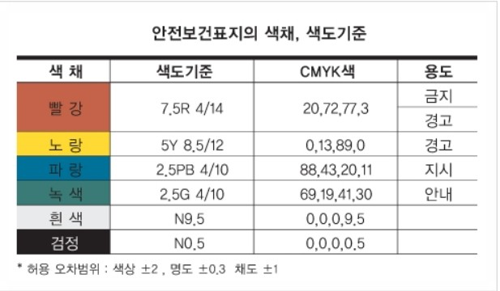
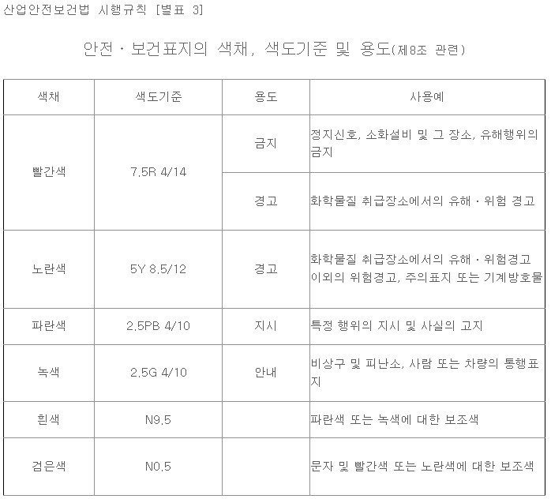
Ⅲ. 공종별 공사범위 및 견적조건
 | 1. 공사 범위
 |  | 1) 지급자재 : 없음
 |  | 2) 지입자재 : 모든 주/부자재 일체(강관파이프, 비계발판, 클램프, 망류 등 일체 포함)
 |  | 3) 낙하물방지망 설치, 해체 (낙하물방지망의 2회/月 청소를 포함)
 |  | 4) 타워크레인 방호울 및 이동통로
 |  | 5) 호이스트 방호선반, 안전문, 측면난간 (수직망 포함)
 |  | 6) E/V 출입구 안전난간 및 내부 추락방지망
 |  | 7) 계단 안전난간 및 수직보호망
 |  | 8) 아파트 및 주차장 안전난간
 |  | 9) 발코니 안전난간, 각종 추락방지망 및 개구부 덮개(수평, 수직 개구부)
 |  | 10) 기타 현장 내 모든 안전시설물 공사
 | 2. 견적조건 및 유의사항
 |  | 1) 일반 공통사항
 |  | (1) 모바일 현장 관리 시스템을 운영에 따른 본사 PM 및 현장책임자는 모바일 현장 관리 시스템
 |  | 현장 교육을 필히 받아야 하며 “갑”이 모바일 현장 관리 시스템으로 지시한 공사, 안전관리
 |  | 업무를 수행하여야 한다. 현장 책임자가 모바일 현장관리시스템 운영을 직접 하지 못 할 경우
 |  | 이를 대신할 수 있는 인원을 별도로 현장에 상주시켜야 함을 인지하여 견적하여야 한다.
 |  | (2) 착공 전 "을"은 지역적 특성을 고려한 장비, 인력 및 자재의 이동계획서를 “갑”에게 제출 후
 |  | 승인을 얻어 시공하여야 한다.
 |  | (3) 계약물량은 도면 기준 산출물량(설계수량)으로 하며, 도면 변경으로 인한 추가 부위는 필히
 |  | 작업지시서를 통한 공사담당자의 서면 확인을 받아 정산 시 반영한다.(자재반입량 기준 아님)
 |  | (4) 안전망 청소 및 보수를 월 2회 이상 실시한다. (낙하물방지망 및 각종 보호망)
 |  | (불이행 시 "갑"이 처리 후 그 비용을 정산 처리)
 |  | (5) 안전시설물 해체 시 파이프, 클램프 및 연결핀을 완전히 해체하여 지정 장소에 정리 후
 |  | 반출한다.
 |  | (불이행 시 "갑"이 처리 후 그 비용을 정산 처리)
 |  | (6) 비계 설치 시 시스템비계가 기준이며 수직 사다리 설치를 포함한다.
 |  | (7) 주차장 슬래브 오픈구(개구부) 구조물에 사용되는 보양재 천막등급은(325g/m2이상)을
 |  | 사용하며 규격은 추후 협의하여 발주한다.(하부 1CM 추락방지망 시공)
 |  | (8) 장비 투입 시 장비임대차 계약서, 차량등록증, 보험영수증, 장비운전면허증 사본을 제출하고,
 |  | “갑”의 승인을 득하여야 한다.
 |  | (타이어식: 대인, 대물, 자차, 비 타이어식: 영업배상책임 보험증권)
 |  | (9) 작업 시 가설 조명은 “을”의 부담으로 설치한다.(전선, 전등 등의 자재와 인건비 포함)
 |  | (10) 수직망 색상은 당사 정한 색상으로 한다.

 |  | (11) 낙하물방지망 설치 해체에 관한 기준
 |  | ① 자재 기준
 |  | - 낙하물방지망에 투입되는 방망, 가설재, 시스템 안전망 등 모든 자재는 '가설기자재 성능검정
 |  | 규격' 및 한국산업표준(KS F 8083) 또는 고용노동부고시 “방호장치 안전인증 고시에서 정하는
 |  | 기준에 적합한 것을 사용하여야 한다. (성능시험성적서 제출) 외부감사 등에 의하여 자재 및
 |  | 시공 부적합 판정을 받는 경우 “을”의 부담으로 전체 재시공한다.
 |  | - 그물코는 사각 또는 마름모로서 그 크기는 가로, 세로 각 2cm 이하의 제품을 사용한다.
 |  | (단, 최하단의 망은 그물코의 크기 1cm 이하)
 |  | - 와이어로프 직경은 원형 6mm이상 제품으로 사용한다.
 |  | - 방염 처리된 자재를 사용한다.
 |  | - 안전망의 설치, 해체에 투입되는 모든 자재(안전망+고장력 와이어+와이어클립+PP로프+
 |  | 운반비+공구손료(장전기 외)+안전보호장구+결속부자재일체(요철부위)+사다리+비계용브라켓
 |  | +자동고정클램프)는 공사금액에 일괄 포함되어 있으며, 자재 투입 전 시험성적서를 별도로
 |  | 현장 안전관리자에게 제출하여 검토받는다.
 |  | - 방지망 색상은 본납 설치 전 “갑”과 협의 후 단가 변동 없이 제작한다. (당사 색상 별도 지정)

 |  | ② 설치 기준
 |  | 1) 가설 낙하물방지망
 |  | - 낙하물방지망과 관련하여 구조기술사의 날인이 첨부된 구조계산서를 첨부한다.
 |  | (구조계신비 포함)
 |  | - 낙하물방지망(F/N)의 시공은 반드시 공사 투입 시기 또는 공정의 시기에 맞춰 갑과 협의 후
 |  | 설치 방식에 대해 승낙을 득한 후 투입한다. 낙하물방지망(F/N)의 고정은 브라켓 고정형
 |  | 또는 상· 하부 고정을 갱폼 볼트를 이용하여 골조를 훼손하지 않는 방식으로 하되 갑의 요청
 |  | 방식에 부합하게 시공 진행한다.
 |  | - 해체 후 고정 볼트 제거 및 볼트구멍 몰탈 채움, 외부 면 처리를 포함하여 시공한다.
 |  | (견적 포함, 불 이행 시 "갑"이 처리 후 그 비용을 정산 처리)
 |  | - 견출 작업 전 갱폼 볼트 존치 여부 표시 및 활용 가능토록 필요한 조치는 “을”이 하여야
 |  | 하며, 안전에 문제가 없도록 시공하여야 한다. (현 시공안보다 개선된 시공방법에 대한 것은
 |  | “갑”의 승인을 얻은 후 시행하며, 이로 인한 계약금액 변동은 없음) :자재+시공 견적 포함
 |  | - 갱폼 볼트를 이용한 브라켓 고정을 원칙으로 하며, 개선된 브라켓을 활용한다.
 |  | - 지상으로부터 최초 1단은 flying power net(사다리형)시스템, 2단은system net, 3단 이상은
 |  | flying power net(사다리형)시스템으로 설치한다.
 |  | - 낙하물방지망의 설치 간격은 10m 이내로 설치하되 3, 6, 9, 12, 18~ 층의 순으로 매 3개층
 |  | 바닥 부위에 설치한다.
 |  | - 낙하물방지망이 수평면과 이루는 각도는 20° ~ 30°로 설치한다.
 |  | - 내민 길이는 비계 외측으로부터 수평거리 3.0m이상으로 설치한다.
 |  | - 방지망을 지지하는 긴 결재의 강도는 15kN이상의 인장력에 견딜 수 있는 로프 등을 사용한다.
 |  | - 방지망의 가장자리는 테두리 로프를, 그물코를 통과하는 방법으로 방망과 결합하고 견고하게
 |  | 설치한다.
 |  | - 방지망을 지지하는 긴 결재의 간격은 가장자리를 통해 낙하물이 떨어지지 않도록 결속한다.
 |  | - 방지망의 겹침 폭은 30cm 이상으로 하여야 하며 방지망과 방지망 사이의 틈이 없도록 설치
 |  | 한다.
 |  | - 낙하물방지망과 비계 또는 구조체와의 간격은 100mm 이하로 설치한다.
 |  | - 창호 인양 구간의 시스템 선반 틀은 현장과 협의하여야 하며 창호공사로 인한 해체시 재설치
 |  | 한다. (창호 인양 시 인양 구간 해체 및 재설치는 견적 포함)
 |  | 추락방지고리, 계단수직보호망 해체 후 고정볼트 제거 및 볼트구멍 몰탈 채움, 외부 면처리를
 |  | 포함하여 시공한다.(견적 포함)
 |  | - 계단 난간대 양끝은 파이프 캡을 사용하여 마감 처리한다.
 |  | - 계단실 쪽 낙방 브라켓 돌출되어 이동 시 간섭 시 시인성 확보 보호 덮개 설치
 |  | ■ 유지 보수
 |  | - 낙하물방지망 청소 및 보수는 월 2회 이상 실시한다.
 |  | - 낙하물방지망에 걸려있는 모든 자재 및 잔재물 등은 현장 요청에 따라 청소한다.
 |  | - flying Net 와이어로프는 레버블록 및 턴버클을 이용하여 수시로 팽팽하게 유지한다.
 |  | - 낙하물방지망 유지관리 및 손망실에 대한 모든 책임은 “을”에게 있다.
 |  | ■ 해체
 |  | - 해체 후 자재는 즉시 반출하여 타 공정에 지장을 주어서는 안되며, 폐기물 처리 비용은
 |  | 공사금액에 포함되어 있음을 인지한다.
 |  | - 해체 후 고정볼트 제거 및 볼트구멍 몰탈채움,외부 면처리를 포함하여 시공한다.(견적포함)
 |  | - 강관파이프 및 부자재 입출고 시 “갑”에게 수량을 보고하여야 하며, 반출 시 반출 수량을
 |  | “갑”에 보고하여야 한다.

 |  | 2) 가설 발코니 난간대
 |  | - 발코니 안전난간은 갱폼 세팅 시 1개 층 시공하며, E/V 홀은 전 층 시공하며, 물량 산출 내역
 |  | 에 따라 수직형 방망으로 시공한다. (물량 산출 내역 참조)
 |  | - 발코니 난간대는 기성품을 제작하여 설치하고 벽면 이격은 5cm 이내로 한다.
 |  | - 안전난간대의 최대 연장길이는 3M 이상 초과를 금지한다.
 |  | - 발코니 설치시점에 맞게 즉시 설치하여 사고를 예방한다.
 |  | - 발코니 난간기둥은 3단 H=1.5 이상으로 한다.
 |  | - 수직 브라켓은 2M 이내마다 설치한다.
 |  | - 1층 구간 한 개층 최초 설치 후 수직형 추락방망으로 교체한다.
 |  | - 파이프 끝단에 파이프 캡을 설치한다. (타포린 설치 포함(개소당 1장))
 |  | - 타 공정과 간섭 부위 해체 및 재시공 조건으로 한다.
 |  | - 공정상 일시적인 손보기 또는 보수작업이므로 추가적인 시공 횟수에 포함하지 않는다.

 |  | 3) 가설 E/V 안전난전대
 |  | - E/V 안전난간은 지하 전 층, 1, 3층 설치 후 3개 층마다 상,하부 2단 밀실하게 시공한다.
 |  | - 지하 최하층은 양수 등, 작업 시 열고, 닫을 수 있도록 개폐식 난간대로 설치한다.
 |  | - 전층 타포린 설치를 포함한다.

 |  | 4) 가설 E/V PIT 추락방지망
 |  | - 내부 추락망 프레임은 φ42.7(K.S)제품의 파이프를 사용하고, 설치 브라켓은 40×100,
 |  | 6T 규격의 Channel 등을 사용하여 설치한다.
 |  | - 내부 추락방지망은 10m 이내마다(3개 층) “2cm" 안전망을 사용하여 설치한다.
 |  | - 안전망과 프레임을 결속하는 P.P로프는 지름 8mm 이상을 사용한다.
 |  | - 브라켓 설치 시 E/V 난간대와 간섭되지 않도록 설치한다.
 |  | - 후면 벽체와 경사각 20~30도를 주어 거치식(대각선 원리 이용) 으로 설치한다.
 |  | - 1층, 3층 바닥에 설치하고 3개 층마다 설치한다.
 |  | - E/V 내부 안전망은 지하층은 최하층을 제외한 전층 설치한다.
 |  | - 타공 종과 간섭 부위 해체 및 재시공 조건
 |  | (공정상 일시적인 손보기 또는 보수작업이므로 추가적인 시공 횟수에 포함하지 않는다)
 |  | - 타공 종과 간섭 부위 해체 및 재시공 조건

 |  | 5) 갱폼 수직보호망
 |  | - 갱폼 수직보호망은 외부에 구김이나 휨이 없어야 한다.
 |  | - 갱폼 수직보호망은 PVC방염망 1500D(인장강도 1,500N 이상)의 제품을 사용한다.
 |  | - 갱폼 수직보호망에 대한 너비 등 치수 제한은 없으나 접합부(연폭)*가 있다면(방망의 인장
 |  | 강도)에 적합한지 KOLAS 로부터 인정받고 발행한 제품의 시험성적서 확인 후 사용 설치한다.
 |  | - 외부 로고 및 색상은 제작, 설치 전 당 현장과 협의한다.
 |  | (시안 포함-계약 후 7일 이내 제출, 시안 원본 파일 제출 조건)
 |  | - 수직망 아일릿 간격은 30cm 이내로 하며, 내부 간격은 1cm 이내로 최소화하여 설치한다.
 |  | - 수직보호망이 타 공정에 의해 파손 시 타 공정 업체와 계약단가로 자재 납품조건
 |  | - 층변화구간 측면 갱폼수직보호망 및 안전난간대를 포함한다.
 |  | - 설치, 해체, 유지, 보수 조건
 |  | - 해체 후 폐기물 처리 조건

 |  | 6) 계단 가설 안전난간대(단관+자재+설치)
 |  | - 지급된 자재를 사용하여(2단형) 설치한다.
 |  | - 작업자의 안전을 고려하여 난간대를 돌출되지 않도록 시공한다.
 |  | - 설치 방법은 원사업자와 협의하여 설치한다.
 |  | - 파이프 끝단에 파이프캡을 설치한다.
 |  | - 각 계단 안전난간은 “층”마다 시공한다. (12개 층 전용, 아파트 및 부속동)
 |  | - 전 층 타포린 견고히 설치한다.
 |  | - 타 공정과 간섭 부위 해체 및 재시공 조건
 |  | (공정상 일시적인 손보기 또는 보수작업이므로 추가적인 시공 횟수에 포함하지 않는다.)
 |  | - 설치, 해체, 유지, 보수 조건

 |  | 7) 옥상.옥탑 가설안전난간대(단관)
 |  | - 수직 난간주는 H=1500, 수평재는 단관파이프("안“제품)를 이용하여 설치하며, 수직보호망
 |  | 1500D(인장강도 1,500N 이상) 사용하여 설치한다.
 |  | - 수평재의 설치는 3단으로 하며 각각 볼트를 사용하여 설치한다.
 |  | - 기성제품의 안전 난간대 설치가 어려울 시에는 앙카 및 소켓매립 방식으로 설치한다.
 |  | - 파이프 끝단(수직/수평)에 파이프캡을 설치한다.
 |  | - 설치 방법은 원사업자와 협의하여 진행한다.
 |  | - 현장 상황에 따라 발코니 난간대 또는 앙카형으로 시공한다.
 |  | - 브라켓은 2M이내간격, 단관파이프를 3단 H:1.5 이상 사용조건(파이프캡 및 타포린
 |  | 설치조건)
 |  | - 옥상 안전난간은 옥상 파라펫 길이로 시공한다.(설치,해체는 2회)
 |  | - 수직망 설치 포함하며 하단부는 바람에 날리지 않게 와이어 6mm를 고정하여 설치한다.
 |  | - 타 공정과 간섭 부위 해체 및 재시공 조건(외부로프, 도장, 견출, 비계, 방수 및 기타)
 |  | - 모든 부속철물은 전용 철물 사용조건.
 |  | - 설치, 해체, 유지 보수 조건

 |  | 8) 가설 수직추락방지망(각층 세대)
 |  | - 수직망은 1500/D, 천정, 슬라브 와이어 고정 기준이며, 당사 디자인 색상을 따른다.
 |  | - 망은 PVC 1500D(인장강도 1,500N 이상) 망을 사용한다.
 |  | - 수직망은 길이 방향 연결부위는 시각적으로 미려하도록 수시로 고정 부위 확인, 유지관리 한다.
 |  | - 시공을 위하여 타공한 부위는 안전시설물 해체 후 사춤작업을 실시한다.
 |  | - 타 공정(견출, 도장, 방수, PL, 유리, 기타) 과 간섭 부위 해체 및 재시공 조건
 |  | (공정상 일시적인 손보기 또는 보수작업이므로 추가적인 시공 횟수에 포함하지 않는다).
 |  | - 설치, 해체, 유지, 보수 조건

 |  | 9) 주차장 가설 단부난간대, 가설 흙막이 안전난간대
 |  | - 자재사항 : 단관파이프, 수직보호망(1500D), 그 외 부속품 ,규격 : H:1200 ~
 |  | - 개소당 ‘추락주의’ 타포린 1장 설치 포함.
 |  | - 수직보호망 설치 포함하며 하단부는 바람에 날리지 않게 PP로프 및 와이어로 고정한다.
 |  | - 안전난간대의 높이는 1200이상으로 하며, 지주와 지주 사이의 간격은 2M를 기준으로 한다.
 |  | - 차장 상부 및 슬라브 이어치기 부위 난간대는 지하층 바닥에서 상부 슬라브까지 비계를
 |  | 조립하는 방법의 설치를 원칙으로 한다.
 |  | - 파이프 끝단(수직/수평)에 파이프캡을 설치한다
 |  | - 조절식 안전난간대는 사용을 금하고, 안전 인증을 받은 제품(조립식 안전난간 인증 제품) 또는
 |  | 법적으로 문제가 없는 제품을 사용한다.
 |  | - 파이프 끝단에는 파이프캡 및 기둥과 난간을 고정하는 클램프에는 클램프 캡을 설치한다.
 |  | - 타 공정과 간섭 부위 해체 및 재시공 조건
 |  | (공정상 일시적인 손보기 또는 보수작업이므로 추가적인 시공 횟수에 포함하지 않는다).
 |  | - 설치, 해체, 유지, 보수 조건

 |  | 10) 주차장 가설 슬래브 난간대
 |  | - 하부에 셋트앙카를 설치한다.
 |  | - 파이프는 인증된 자재를 사용하며 3단으로 설치한다.
 |  | - 난간대의 높이는(1.2M) 이상으로 한다.
 |  | - 파이프캡, 클램프캡 주차장 골조끝선둘레길이, 발끝막이판(폭목)10cm 이상 설치 포함한다.
 |  | - 개소당 ‘추락주의’ 타포린 1장 설치 포함한다.
 |  | - 포스트 간격은 2M 이내로 설치한다.
 |  | - 수직보호망 설치 포함하며 하단부는 바람에 날리지 않게 PP로프 및 와이어로 고정한다.
 |  | - 타 공정과 간섭 부위 해체 및 재시공 조건
 |  | (공정상 일시적인 손보기 또는 보수작업이므로 추가적인 시공 횟수에 포함하지 않는다).
 |  | - 설치, 해체, 유지, 보수 조건

 |  | 11) 가설 집수정 개구부 난간대
 |  | - 난간대 파이프 끝단(수직/수평)에 파이프캡을 설치한다.
 |  | - 탈착이 용이하도록 제작한다.
 |  | - 난간대 수직보호망 설치 , 타포린 개소당 2개 이상 설치한다.
 |  | - 타 공정과 간섭 부위 해체 및 재시공 조건
 |  | (공정상 일시적인 손보기 또는 보수작업이므로 추가적인 시공 횟수에 포함하지 않는다).
 |  | - 설치, 해체, 유지, 보수 조건

 |  | 12) 가설 동접근 금지휀스(PVC망 인쇄 포함)
 |  | - 인증된 강관파이프를 사용하여 1.2m 이상의 높이로 일정한 간격으로 설치한다.
 |  | - 수직망 PVC 1500D(인장강도 1,500N 이상)의 망으로 설치한다.
 |  | - 수직망 위에는 안전문구(전체 수량의 50% 이상)를 인쇄한다.
 |  | - 난간기둥 간격은 4M 이내로 설치한다.
 |  | - 골조공사 갱폼 설치 후 즉시 설치한다.
 |  | - 파이프 끝단에 파이프캡을 설치한다.
 |  | - 타 공정과 간섭 부위 해체 및 재시공 조건
 |  | (공정상 일시적인 손보기 또는 보수작업이므로 추가적인 시공 횟수에 포함하지 않는다).
 |  | - 설치, 해체, 유지, 보수 조건

 |  | 13) 가설 안전통로(천정형)
 |  | - 기둥은 각파이프 자재로 50*100각 이상 사용한다.
 |  | - 너비 2m * 높이 3m * 길이 BAR 사이즈를 기본으로 하나 현장 여건에 맞추어 제작할 수도 있다.
 |  | - 상부는 아연도금 유공발판을 설치하고 바닥 유공발판은 진행방향에 맞춰서 세로로 설치하고
 |  | 틈이 없도록 고정한다.
 |  | - 옆면은 수직보호망 PVC 1500D(인장강도 1,500N 이상)를 사용 설치한다.
 |  | - 하부는 앙카고정이고 5M당 대각선 보강대를 설치한다.
 |  | - 내부는 3M 간격으로 안전간판 및 표어를 설치한다.
 |  | - 인증된 단관파이프 사용하며 상부 유공발판 위에는 천장은 현수막 또는 합판을 설치한다.
 |  | - 방호선반 천정에 안전. 보건 표지 포함(원사업자와 협의 후 설치)
 |  | - 방호선반 상부 1면, 전면 양측 2면(입구, 출구 2개소 후렉스 표지판 설치)
 |  | - 타 공정과 간섭 부위 해체 및 재시공 조건
 |  | (공정상 일시적인 손보기 또는 보수작업이므로 추가적인 시공 횟수에 포함하지 않는다).
 |  | - 설치, 해체, 유지, 보수 조건

 |  | (12) 점검 및 유지보수
 |  | - 안전시설물에 대한 일일점검 실시 후 점검표 제출
 |  | - 개구부 덮개 이탈 시 정위치 유지보수
 |  | - 난간대 및 가설기자재 점검 및 유지보수
 |  | - EV 난간대 설치 상태 일일점검 및 보수조치
 |  | (13) 비계 설치 시 발판 설치, 비계다리 설치, 안전망 설치 (그물코 2cm), 폭목 설치 등의 자애와 시공
 |  | 을 포함하며, 설치 기준은 발판 상부에서 수평비계 사이의 중간 안전난간대를 필히 설치한다.
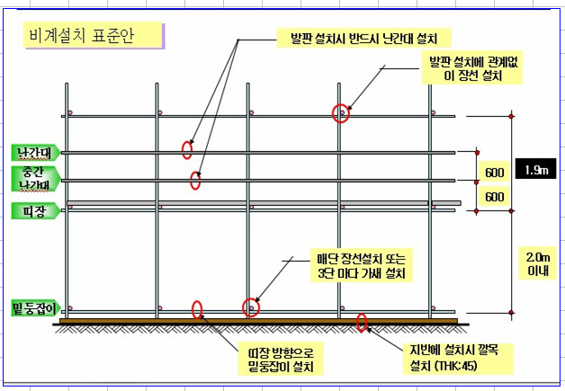

 |  | (14) 기타 내용은 당사 안전보건관리기준(SHMS) 및 고용노동부 안전기준에 관한 규칙,
 |  | 한국산업안전보건공단 안전시설 설치가이드 내용에 준한다.
 |  | (15) 투입되는 근로자는 안전시설팀임을 구분할 수 있는 형광색 조끼와 그네식 안전대를 착용하고
 |  | 근무하여야 한다.
 |  | (16) 현장책임자는 현장사무실과 상시 연락 가능한 무전기 1대를 기본 비치한다.
 |  | (작업반장 현장 상주)
 |  | (17) 공사착수 10일 전까지 착공계, 현장대리인계, 인원 및 자재투입계획서, 자재투입계획서,
 |  | 현장운영 계획표 등을 포함한 종합시공계획서 3부를 "갑"에게 제출하여야 한다.
 |  | (18) 매월 기성(노무비, 자재비, 장비비 외) 노무비닷컴으로 기성 지급 처리를 원칙으로 한다.
 |  | - 불법 작업자 고용불가 및 대리인을 통한 기성위임 불가(반장, 팀장 등)
 |  | - 자재, 장비 등 당월에 발생된 비용은 당월 세금계산서 발행 및 처리 원칙
 |  | (하수급자 자재비 및 장비비의 기성지급이 45일 및 60일 지연지급 불가)
 |  | (19) 현장 착수 후 2명 이상의 작업자를 현장에 상주하여야 하며, 상주 인원의 변동 시 안전관리자의
 |  | 승인 후 변동하여야 한다.
 |  | (20) 자재의 보관소는 이미지 휀스로 구획하여 넘어지지 않도록 관리하여야 하며, 화재에 대비하여
 |  | 소화기 4대 이상 비치하여야 한다.
 |  | (21) 모든 안전시설물 설치시 산업안전보건법에 기준된 안전시설 설치 기준을 충족하여야 한다.
 |  | (21) 수직망의 색상 및 문구는 발주전 사전에 협의하고 협의된 내용으로 발주하여 설치하여야 한다.

※ 현장 특이사항
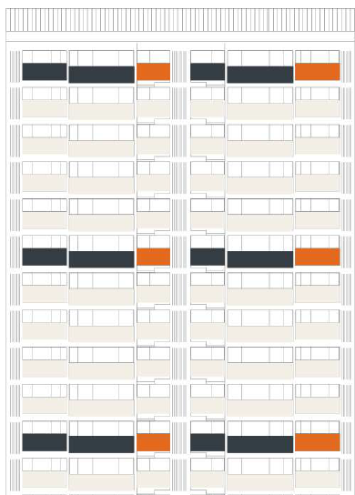
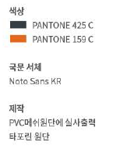
※ 현장 특이사항 (입찰 간 참고사항)
 | 1. 견적 참조
 |  | 1) 현장설명서(특약사항) 및 관련도서는 B2B에 등재된 파일을 참조
 |  | (1) 관련도면 등재위치 : 빅하드(https://bighard.co.kr/)
 |  | - ID : / PW :

 |  | 2) 수직보호망 및 갱폼 색상은 아래 사진 참조. (발주 전 "갑"의 승인 필요) | 변경고려 현장 특이사항 시트 작성

